太陽熱利用温水システム構成図
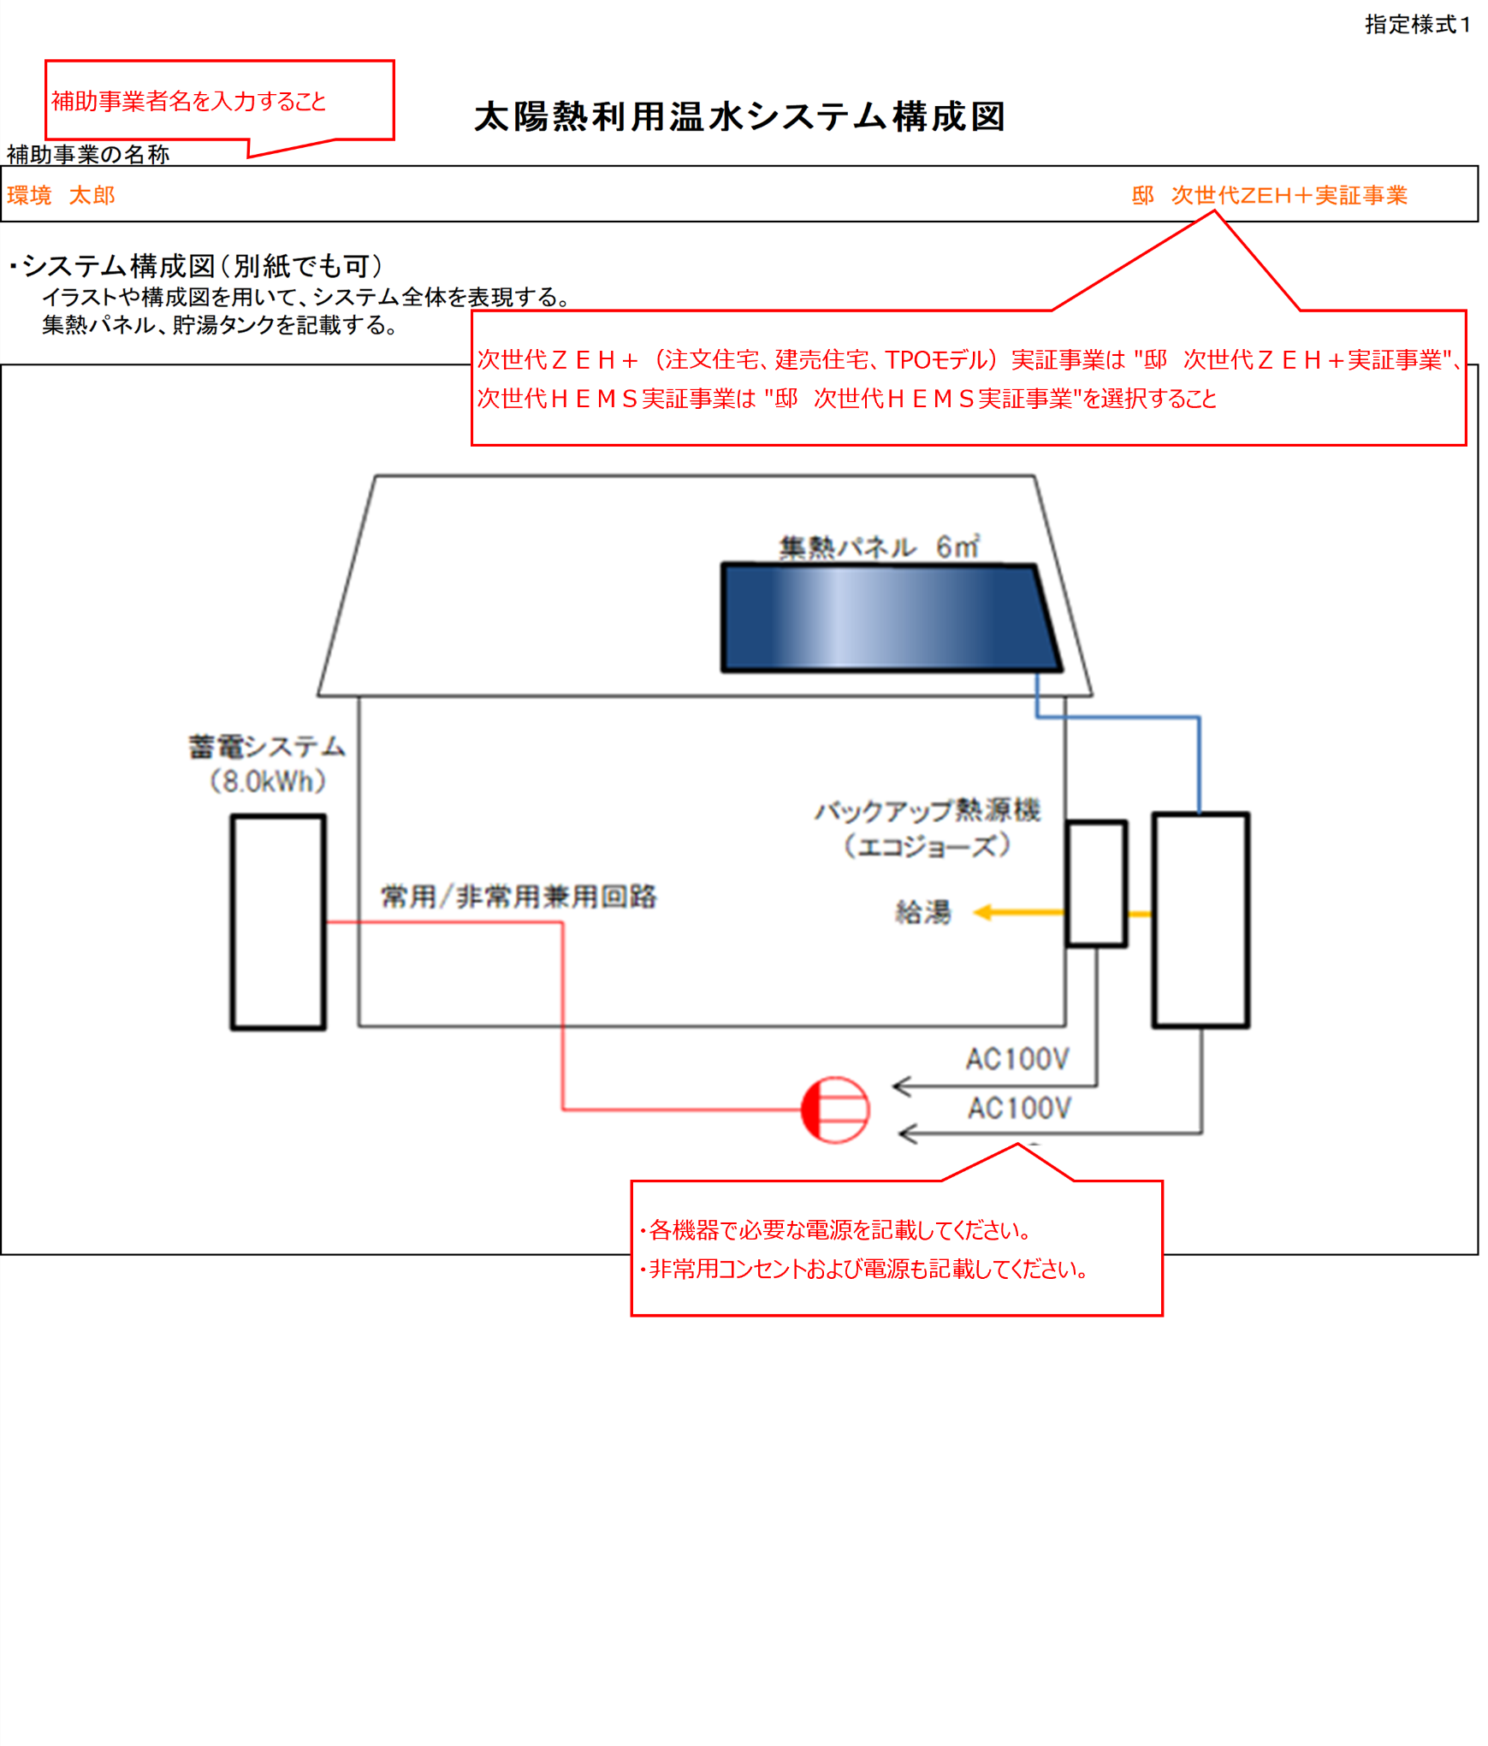
 |  | 指定様式１

太陽熱利用温水システム構成図
補助事業の名称

・システム構成図（別紙でも可）
 | イラストや構成図を用いて、システム全体を表現する。
 | 集熱パネル、貯湯タンクを記載する。

